상품제안서
선인장 어린이치약칫솔 키즈세트 | 상품코드: S41787

 |  |  |  |  |  |  | 02-713-8555 | www.synergygift.co.kr
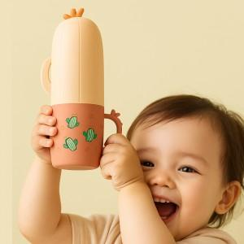 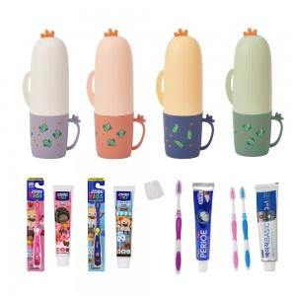

【상세/제작정보】

【인쇄/포장옵션】 | 실크 / 포장지포장

【공급단가】 | 수량 | 100~ | 300~ | 1,000~ | 3,000~ | 10,000~
*VAT별도 | 단가 | 4,220원 | 4,160원 | 4,060원 | 3,900원 | 3,730원

【상품 URL】 | https://www.synergygift.co.kr:443/src/goods_detail.php?gdno=41787

